Anleitung
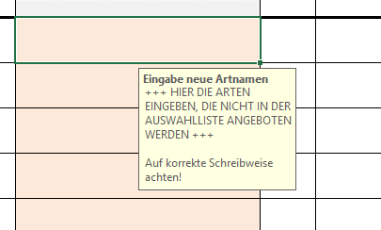
Liste zu Anbaumeldung - Anleitung ohne Makro
Bitte die Datenblätter "Erfassung Anbauflächen" und "Vermehrungsbetrieb" ausfüllen!
Diese Datei soll dabei helfen, die Anbaudaten in der Form zu erfassen, wie sie von den Saatgutanerkennungsstellen, ABCert und VWW benötigt werden.
Es ist zu empfehlen, die Datei mit Makros (Dateiendung .xlsm) zu verwenden. Dies vereinfacht die Handhabung deutlich im Vergleich zum "herkömmlichen" Exceldokument (Dateiendung .xlsx).

 | Blatt Erfassung_Anbauflächen | Blatt Vermehrungsbetrieb | Blätter Artenliste, Landkreise, Budnesländer und Übersicht
 | Die Spalten A = Bundesland, B = Landkreis, I = Art , J = Produktionsraum und L = Ursprungsgebiet sind mit Hilfe der Auswahlliste auszufüllen, die sich durch Klicken auf den Pfeil in der rechten unteren Ecke der ausgewählten Zelle öffnet. Der entsprechende Eintrag wird aus der Liste ausgewählt. So können unterschiedliche Schreibweisen und Schreibfehler vermieden werden. | Bitte im Blatt "Vermehrungsbetrieb" die Daten zum Betrieb (Adresse etc.) eintragen. In Spalte A (Bundesland) werden die Eintragungen aus einer Liste ausgewählt. Zelle auswählen, auf Pfeil in der rechten unteren Ecke der Zelle klicken, Bundesland aus Liste auswählen. | Diese Datenblätter dienen als Grundlage für die Auswahllisten. Sie sind mit einem Blattschutz versehen und sollen nicht verändert werden. Fehler oder fehlende Werte in diesen Datenblättern bitte an die VWW-Geschäftsstelle melden.

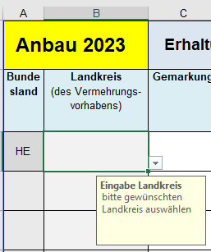
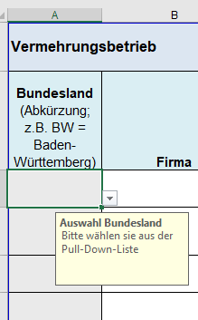

 | Werte, die für mehrere Kulturen (Bundesland, Landkreis, Produktionsraum, Ursprungsgebiet) gelten, können in der Spalte nach unten kopiert werden (dazu Maus auf rechte untere Ecke der Zelle halten bis Kreuz erscheint, dann nach unten ziehen).
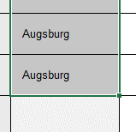

 | Neue Artnamen
 | Ist eine Art nicht in der Auswahlliste zu finden, dann kann es sein, dass in der Liste der botanische Name aktualisiert wurde. Auf der Seite Floraweb (https://www.floraweb.de/pflanzenarten.html) werden die aktuellen botanischen Namen veröffentlicht. Wenn Sie nicht sicher sind, ob die von Ihnen verwendete Bezeichnung einer Art aktuell ist, können Sie sie bei Floraweb eingeben und werden ggf. zum aktuellen Namen weitergeleitet. In der Regel sollte dieser Name in der Auswahlliste hinterlegt sein.

 | Ist die gesuchte Art trotzdem nicht in der Auswahlliste zu finden, so kann der Name im unteren, orange eingefärbten Bereich eingetragen werden. Bitte auf korrekte Schreibweise achten!

Übersicht
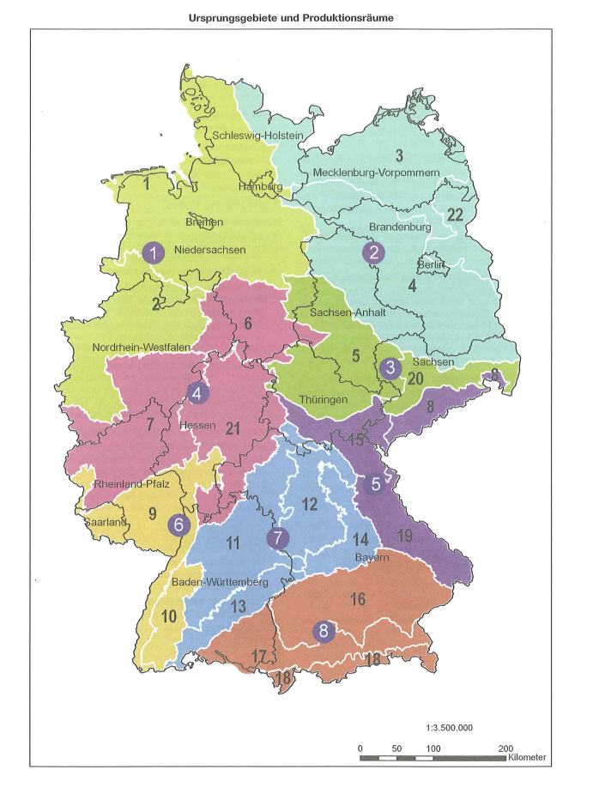
Ursprungsgebiet | Produktionsraum
01 | 01
02 | 02
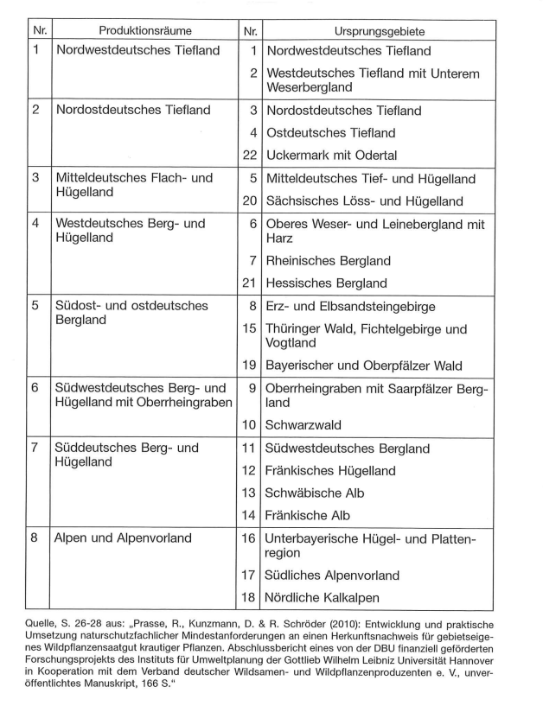
03 | 03
04 | 04
05 | 05
06 | 06
07 | 07
08 | 08
09
10
11
12
13
14
15
16
17
18
19
20
21
22

